Figurtyper
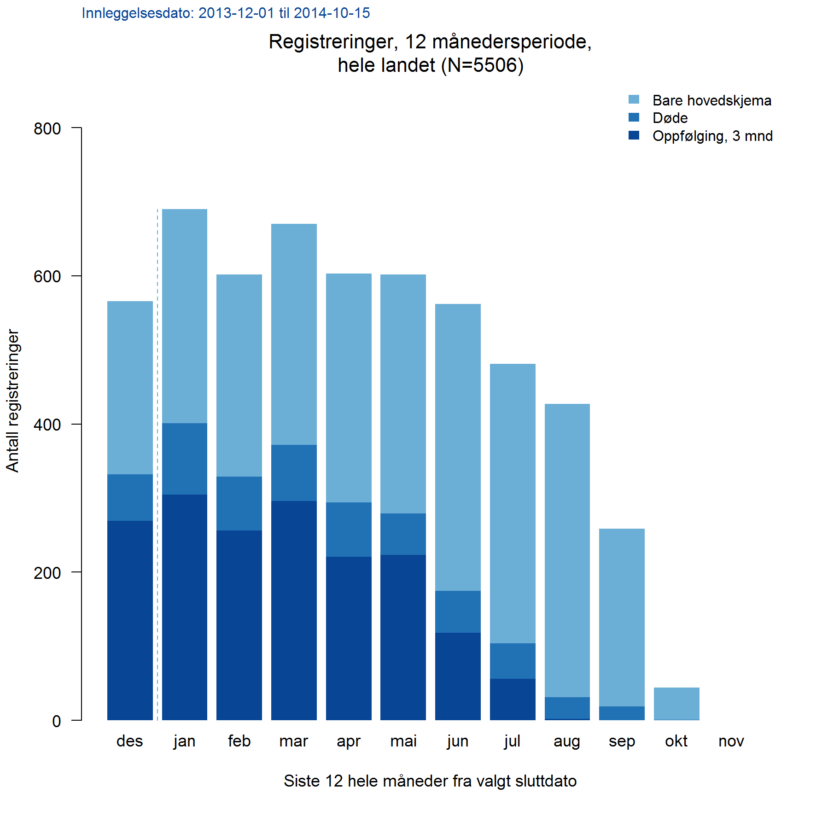
Figurtype | Forklaring (se også figureksempel! )
Andeler | Fordelingsfigurer hvor andel angis for hver kategori
AndelPerEnhet | Andel av en eller flere kategorier i en variabel, sykehus (eller annen gruppering)
AndelPrePost | Sammenlikne andel av noe før og etter hendelsen.
AndelTid | Andel av en eller flere kategorier i en variabel, per år (eller annen tidsinndeling)
GjsnTid | Gjennomsnitt per år (evt. måned eller annen tidsinndeling)
GjsnPerEnhet | Gjennomsnitt per sykehus (evt. annen gruppering)
AntStabel | Antall stablet oppå hverandre. :-)

AndelStabelTid | Søyle for hvert år. Hver søyle er delt inn i andeler av variabelens kategorier.
AndelStabelSml | To søyler ved siden av hverandre delt inn i andeler av hver kategori. Passer for max 4 kategorier. Tabell med tall ved siden av.

Andeler | Fordelingsfigurer hvor andel angis for hver kategori
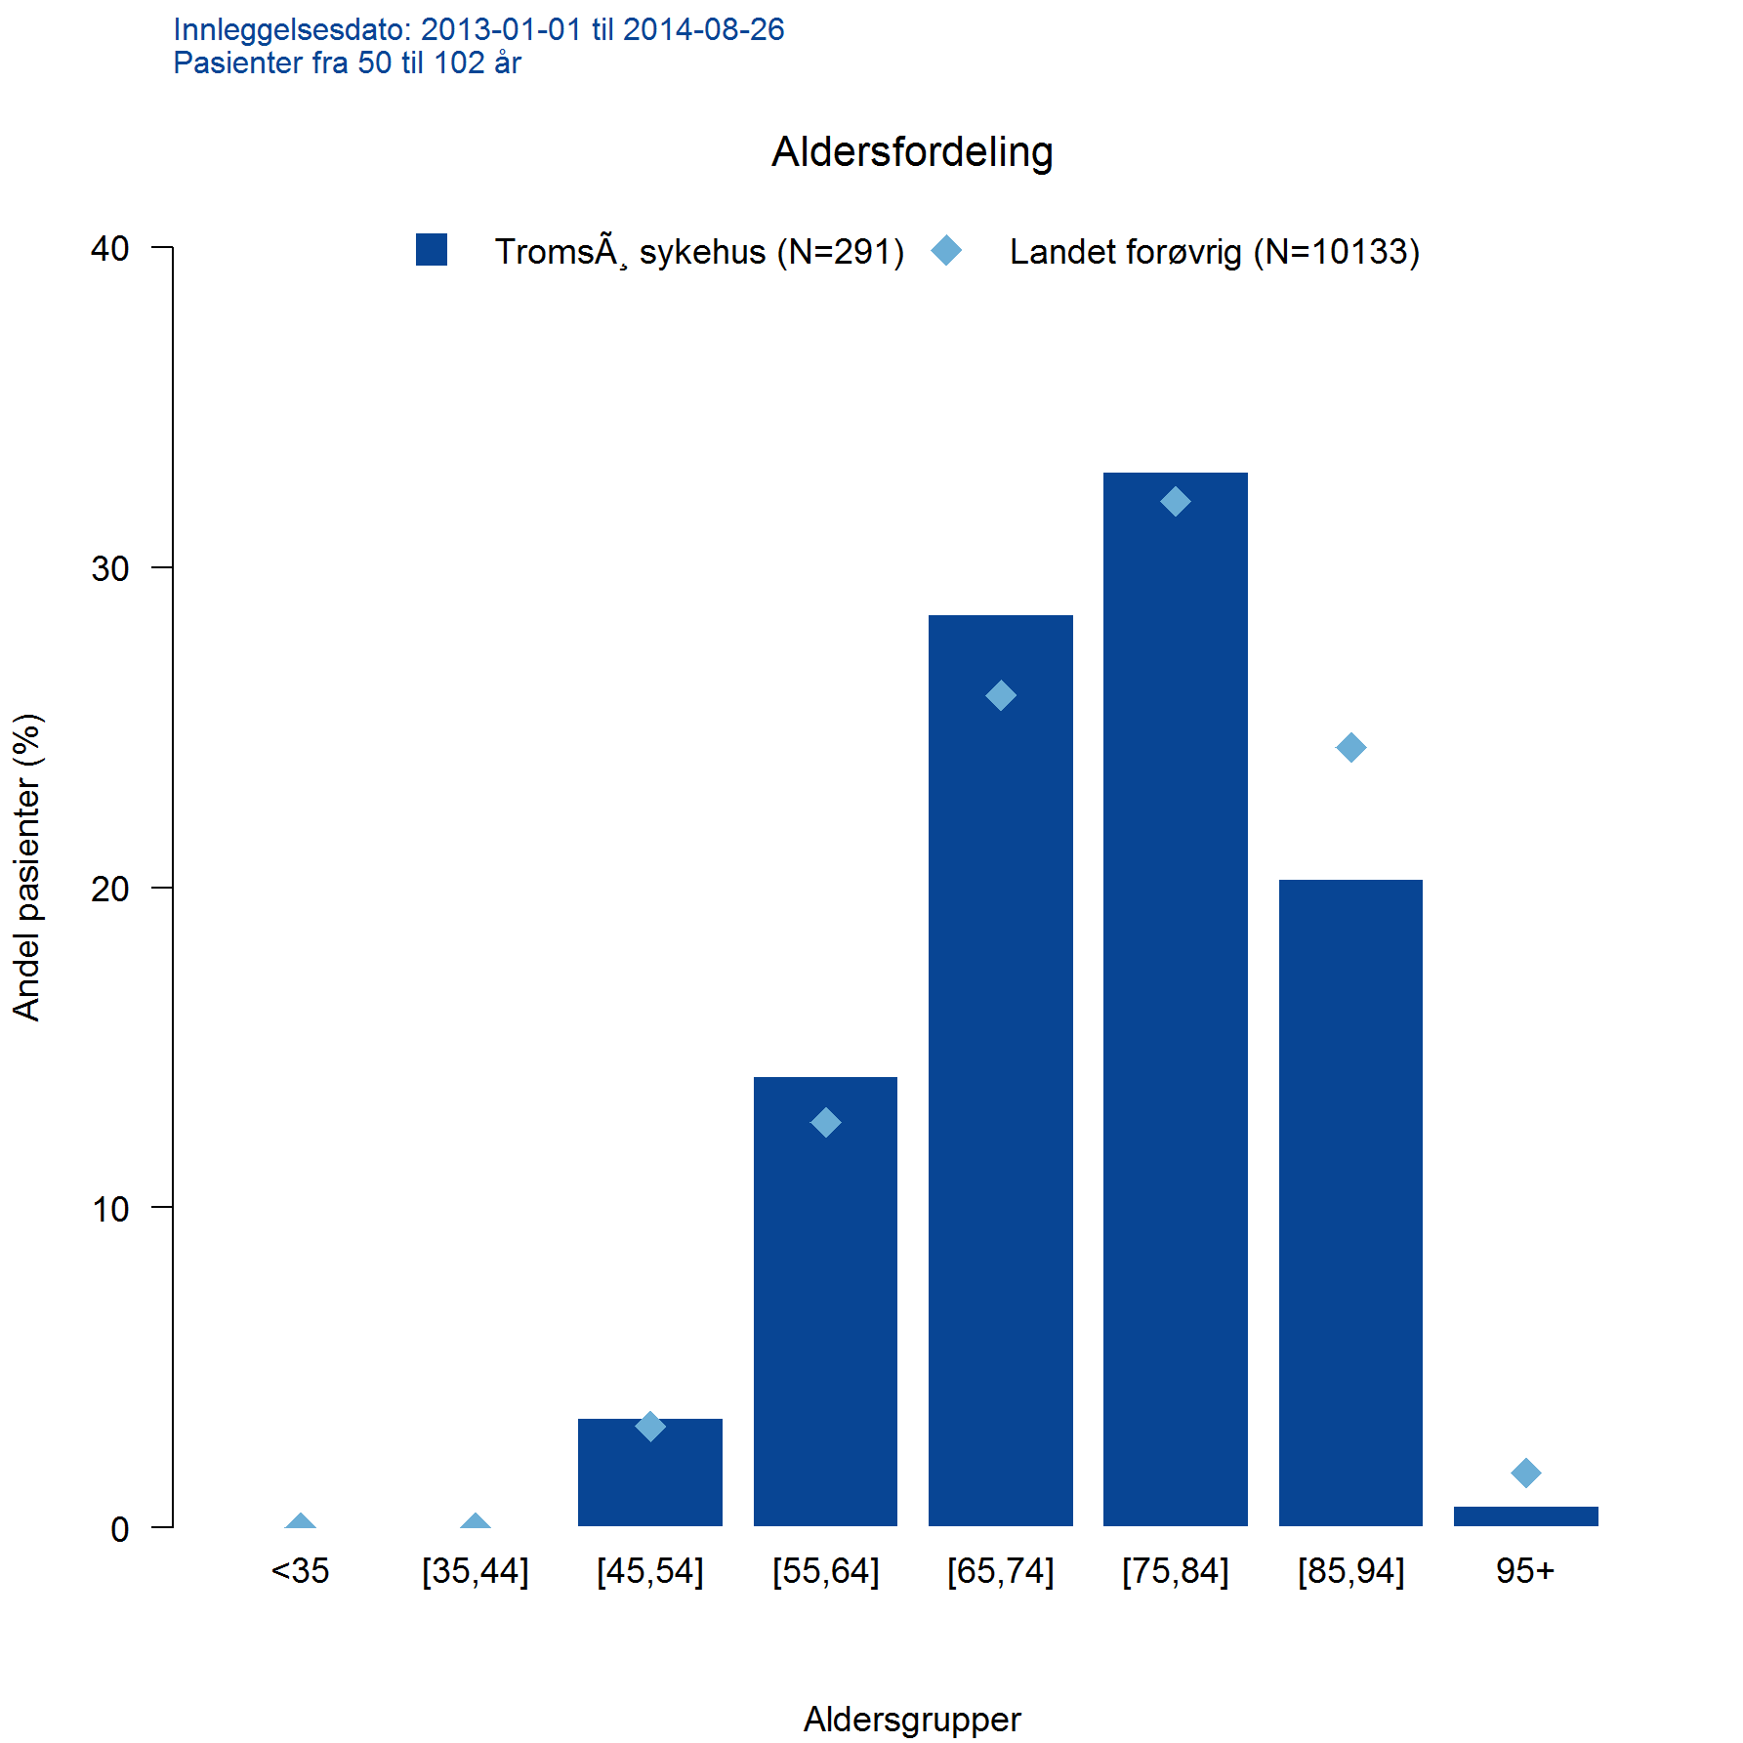

AndelPerEnhet | Andel av en eller flere kategorier i en variabel, sykehus (eller annen gruppering)
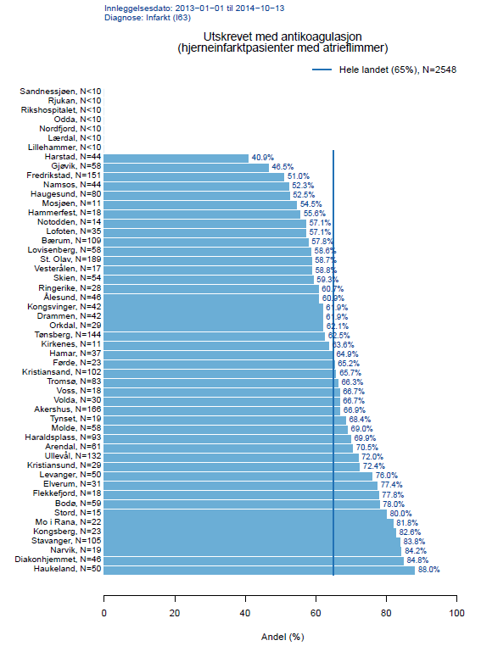

AndelPrePost | Sammenlikne andel av noe før og etter hendelsen.
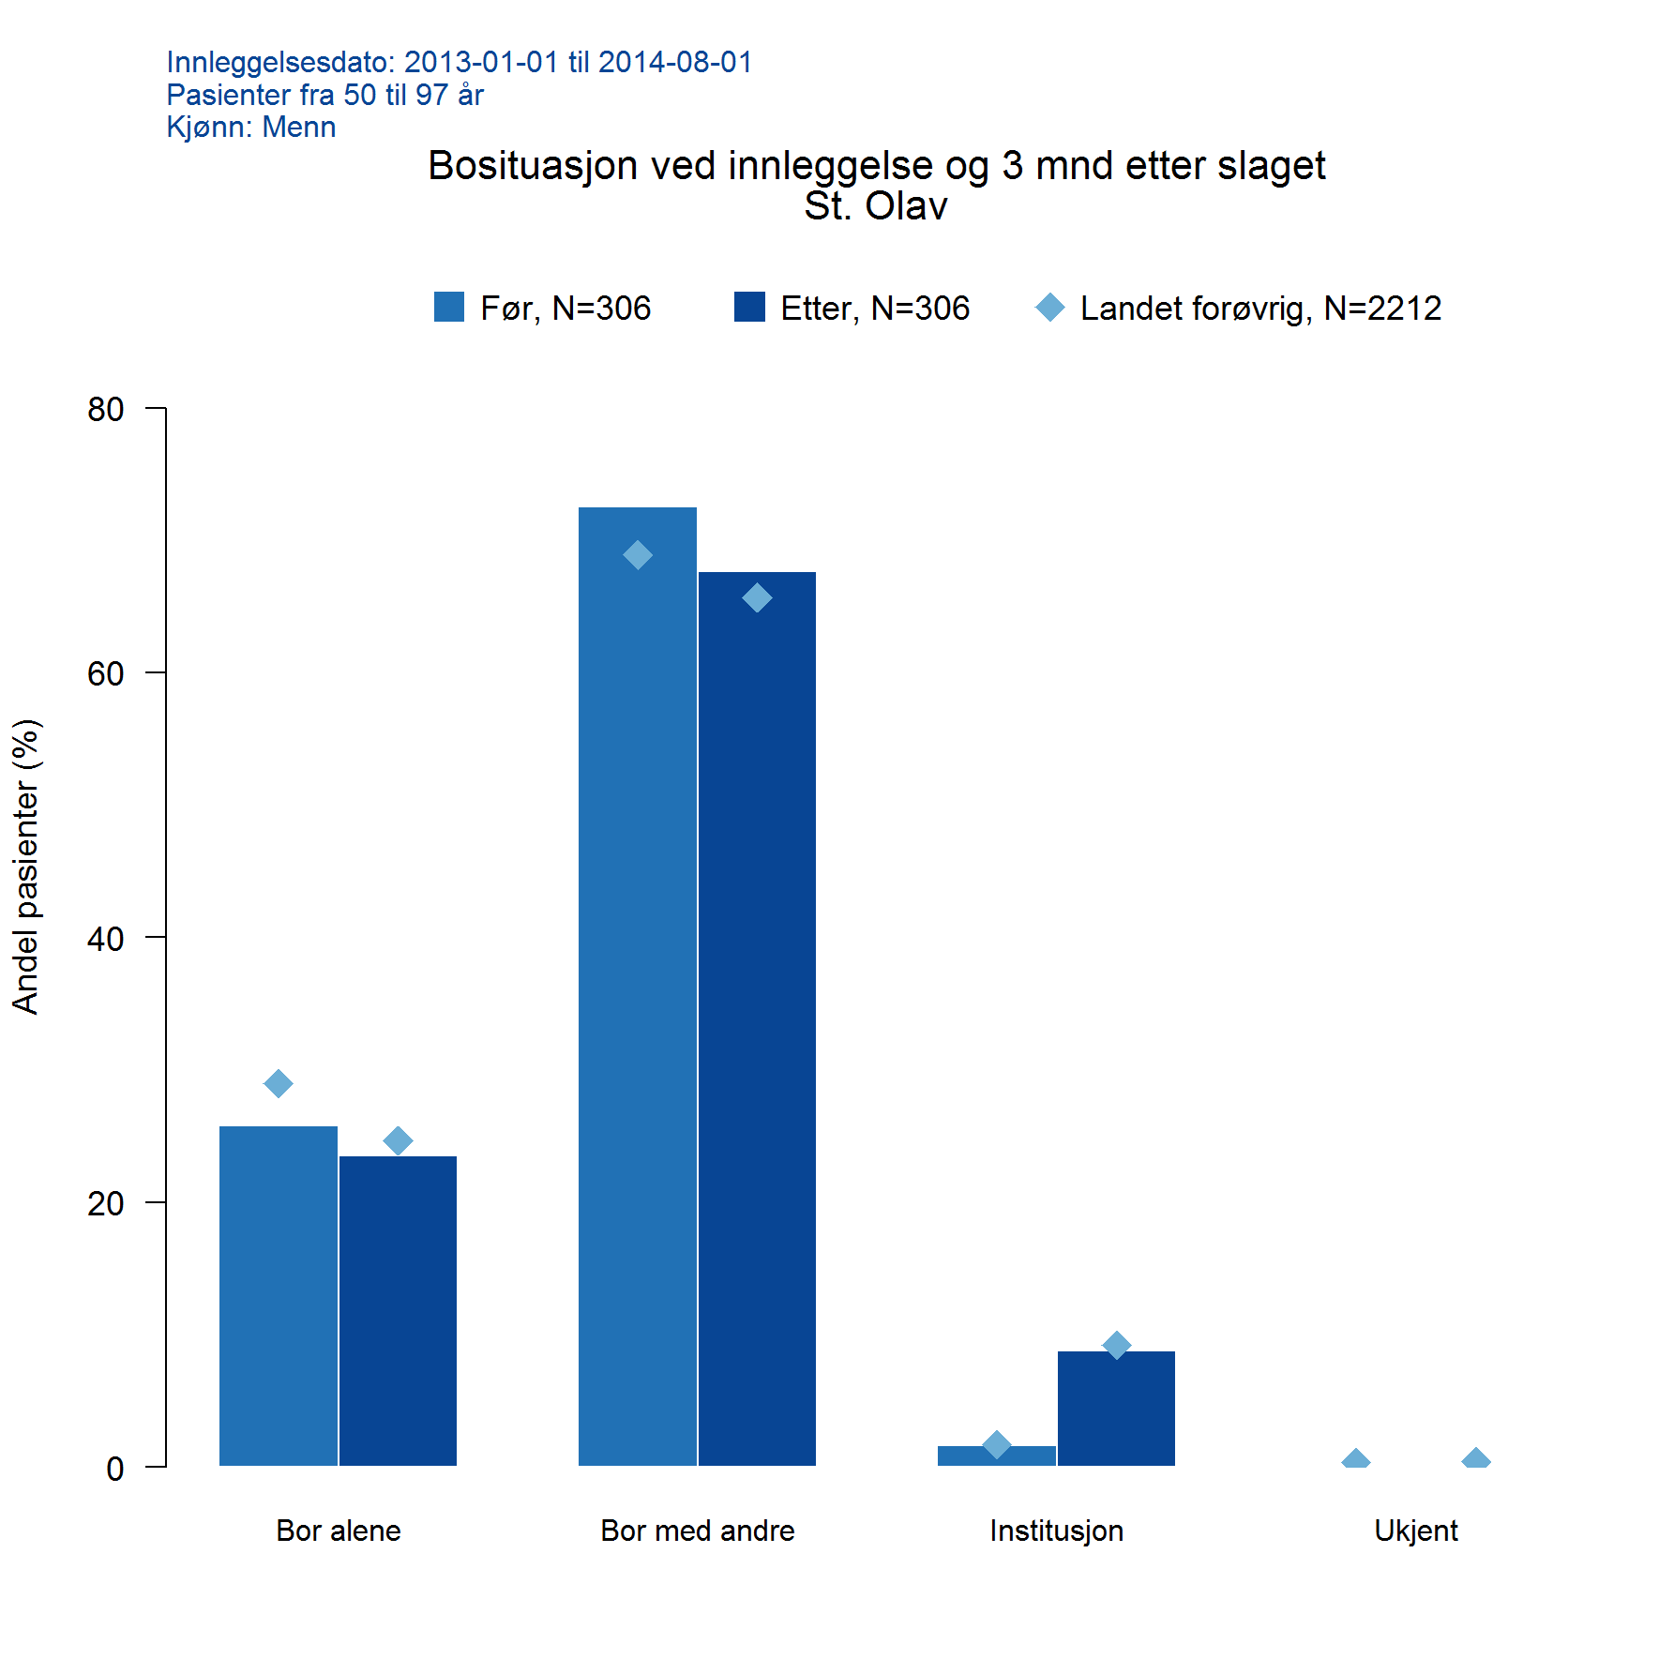

AndelTid | Andel av en eller flere kategorier i en variabel, per år (eller annen tidsinndeling)
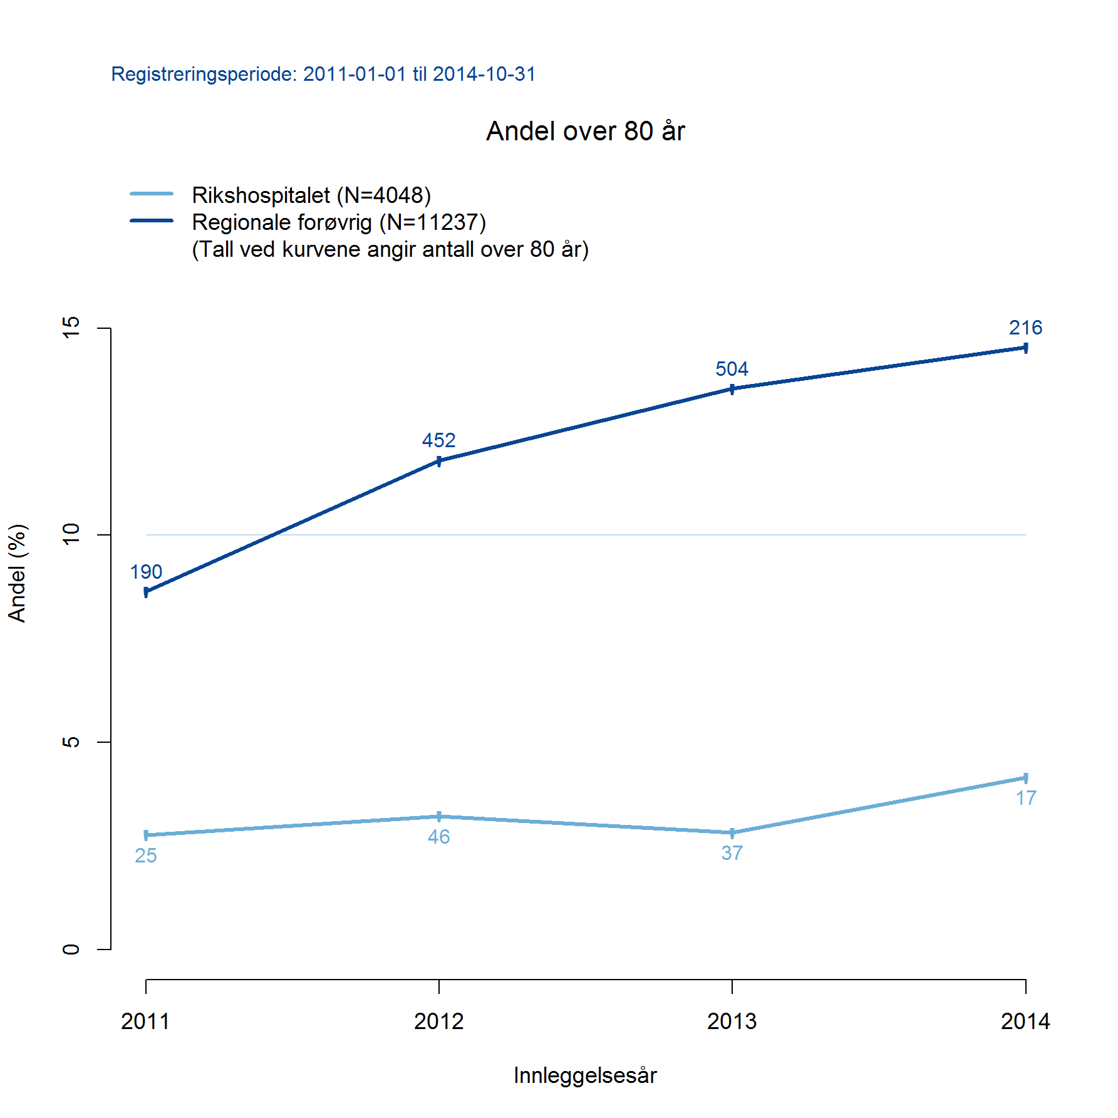

GjsnTid | Gjennomsnitt per år (evt. måned eller annen tidsinndeling)
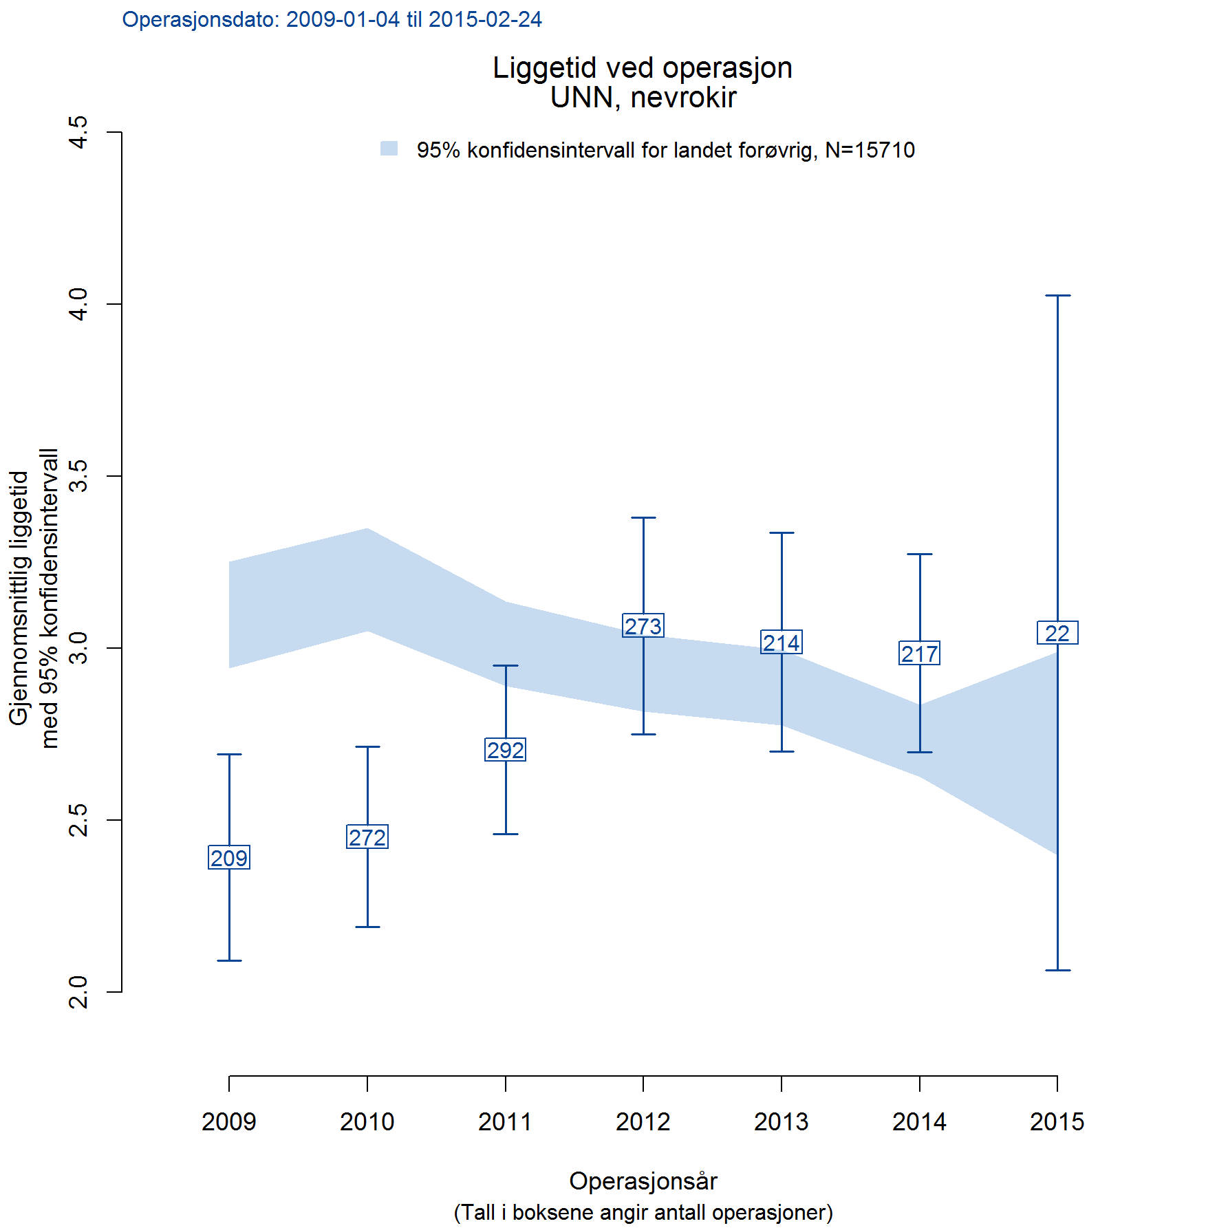

GjsnPerEnhet | Gjennomsnitt per sykehus (evt. annen gruppering)
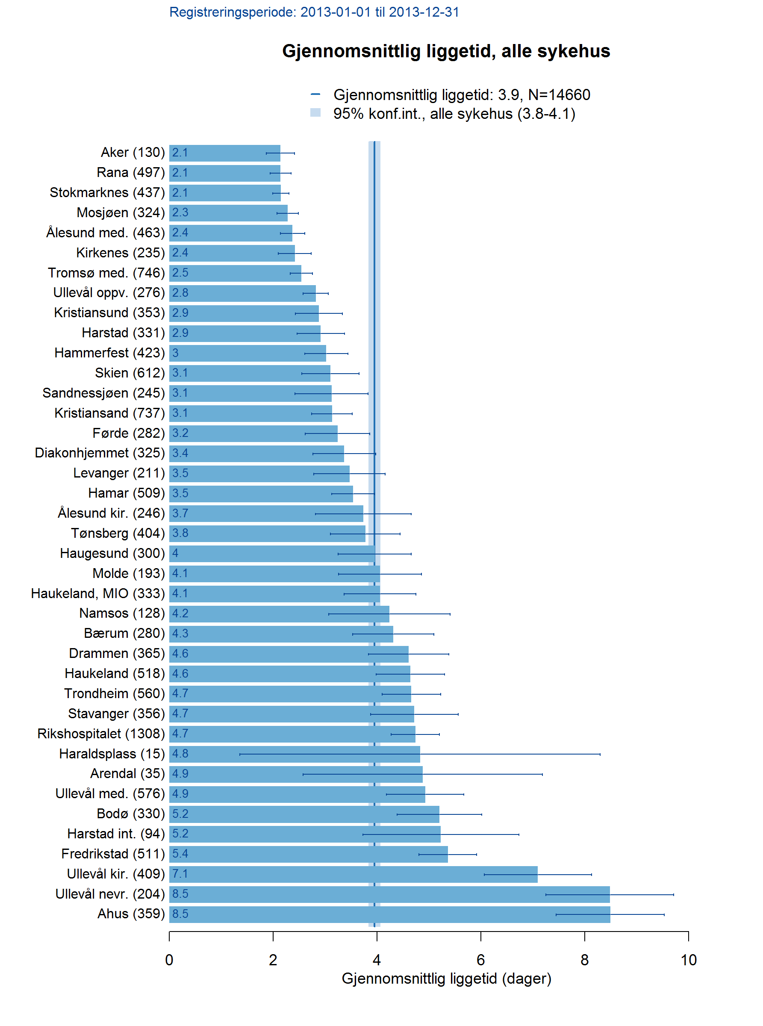

AntStabel | Antall stablet oppå hverandre. :-)

